Συχνότητες
Παράγω 1000 τυχαίες τιμές: |  | n=
 |  | μ=
 |  | σ=
-4
-3.5
X~N(μ=0, σ=1) | =NORMSINV(RAND())
Χ~U[0, 1] | =rand()
 |  |  | κλάσεις | συχνότητες
 |  |  | -4
 |  |  | -3.5

 |  |  |  |  | Το γράφημα είναι scatter plot, με τραβηγμένα τα error bars προς τα κάτω 100% percentage

normsdist
Z-score | f(x) | Area of Standard Normal Distribution to the Left of Z-score | Area of Standard Normal Distribution to the Right of Z-score | Calculating z from p -"NORMSINV" | Συνάρτηση πυκνότητας πιθανότητας
-4.0 | 0.000

 | f(x)
-4.0 | 0.000

normsinv
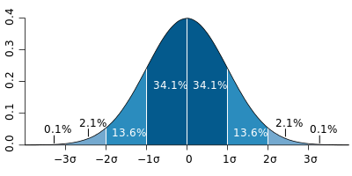
Παραδείγματα: |  | Z-Score | Percentage |  | Επομένως:
 | <-3 | -3 |  |  | <-3
 | <-2 | -2 |  |  | -3 έως -2
 | <-1 | -1 |  |  | -2 έως -1
 | < 0 | 0 |  |  | -1 έως 0
 | < 1 | 1 |  |  | 0 έως 1
 | < 2 | 2 |  |  | 1 έως 2
 | < 3 | 3 |  |  | 2 έως 3
 |  |  |  |  | >3

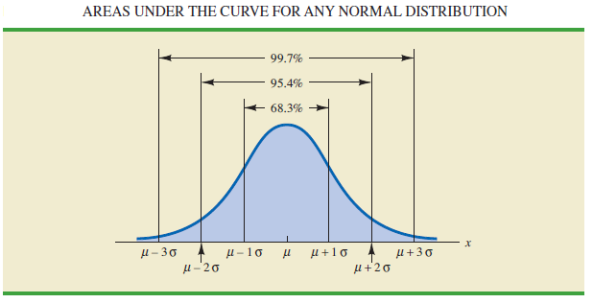
 |  |  | Πιθανότητες:
 |  |  | -1σ έως 1σ :
 |  |  | -2σ έως 2σ :
 |  |  | -3σ έως 3σ : |  | Ο κανόνας των 3-σίγμα

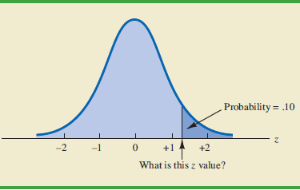
Το αντίστροφο: Δεδομένης της πιθανότητας, ψάχνουμε να βρούμε το z-value |  |  | Πιθανότητα | z-value
 |  |  | 90%

 |  |  | Given that z is a standard normal random variable, find z for each situation.
 |  |  | The area to the right of z is .01 |  |  | 1.0%
 |  |  | The area to the right of z is .025 |  |  | 2.5%
 |  |  | The area to the right of z is .05 |  |  | 5.0%
 |  |  | The area to the right of z is .10 |  |  | 10.0%

 |  | Πιθανότητα γύρω από το μέσο μ το |  |  | z-value
 |  | 90% | των παρατηρήσεων
 |  | 95% | των παρατηρήσεων
 |  | 99% | των παρατηρήσεων

